Лист1
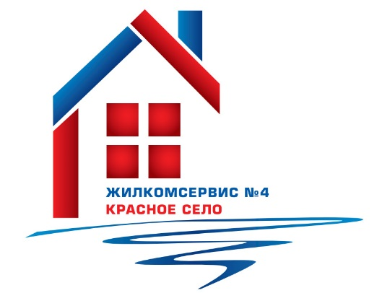
 | Выполнение адресной программы по герметизации межпанельных швов в многоквартирных домах в 2021 г.

№п/п | Адрес | пог.м
1 | Красносельское ш., д. 40, лит.А | 142
2 | Красносельское ш., д. 44 к.3, лит.А | 127
3 | Красносельское ш., д. 46 к.3, лит.А | 78.5
4 | ул. Школьная, д. 43, лит.А | 360
5 | ул. Коммунаров, д. 114, лит.А | 357
6 | ул. Коммунаров, д. 116 к. 1, лит.А | 30
7 | ул. Коммунаров, д. 116 к. 2, лит.А | 52.5
8 | ул. Коммунаров, д. 118, лит.А | 115
9 | ул. Коммунаров, д. 118 к. 1, лит.А | 444
10 | ул. Коммунаров, д. 118 к. 2, лит.А | 65
11 | ул. Коммунаров, д. 120 к. 1, лит.А | 724
12 | ул. Коммунаров, д. 122 к. 1, лит.А | 251
13 | ул. Коммунаров, д. 124, лит.А | 136
14 | Гатчинское ш., д. 13 к. 3, лит.А | 36
15 | Гатчинское ш., д. 11, лит.А | 78
16 | Гатчинское ш., д. 5 к. 3, лит.А | 75
17 | Кингисеппское ш., д. 6, лит.А | 30
18 | ул.Нарвская, д. 8 к. 1, лит.А | 165
19 | ул.Нарвская, д. 8 к. 2, лит.А | 291
20 | ул.Нарвская, д. 12, лит.А | 306
21 | ул. Октябрьская, д. 15, лит.А | 2.5
22 | Гатчинское ш., д. 2, лит.А | 230
23 | Гатчинское ш., д. 4 к. 1, лит.А | 420
24 | Гатчинское ш., д. 4 к. 2, лит.А | 216
25 | Гатчинское ш., д. 4 к. 3, лит.А | 40
26 | Гатчинское ш., д. 6, лит.А | 100
27 | Гатчинское ш., д. 6 к.2, лит.А | 50
28 | Гатчинское ш., д. 8 к. 1, лит.А | 70
29 | Гатчинское ш., д. 8 к. 2, лит.А | 250
30 | Гатчинское ш., д. 8 к. 3, лит.А | 115
31 | Гатчинское ш., д. 8 к. 4, лит.А | 120
32 | Гатчинское ш., д. 8 к. 5, лит.А | 40
33 | Гатчинское ш., д. 12 к. 1, лит.А | 196
34 | Гатчинское ш., д. 12 к. 2, лит.А | 43
35 | Гатчинское ш., д. 12 к. 3, лит.А | 131
36 | ул. Красногородская, д. 5 к. 1, лит.А | 262
37 | ул. Красногородская, д. 5 к. 2, лит.А | 111
38 | ул. Красногородская, д. 7 к. 1, лит.А | 179
39 | ул. Красногородская, д. 7 к. 2, лит.А | 117
40 | ул. Красногородская, д. 9 к. 1, лит.А | 168
41 | ул. Красногородская, д. 11 к. 1, лит.А | 282
42 | ул. Красногородская, д. 13 к. 1, лит.А | 125
43 | ул. Театральная, д. 1, лит.А | 185
44 | ул. Театральная, д. 3, лит.А | 150
45 | ул. Театральная, д. 5, лит.А | 212
46 | ул. Театральная, д. 7, лит.А | 356
 | Итого | 8033.5

